Kalkulácia tlače
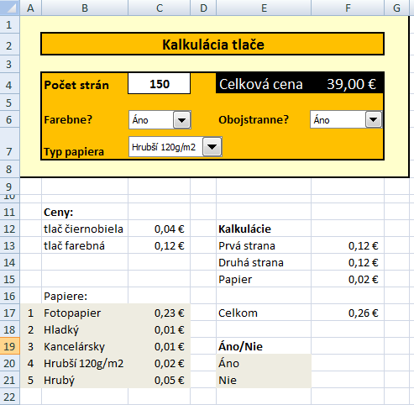
 | Kalkulácia tlače |  |  | POSTUP:
 |  |  |  |  | Súbor/Možnosti/Prispôsobiť pás s nástrojmi/Vývojár
 | Počet strán |  | Celková cena |  | Vývojár/vložiť/Ovládací prvok/Rozbaľovacie pole
 |  |  |  | C4 | Počet strán - celé čísla väčšie než nula | Údaje/Overenie údajov | Povoliť celé číslo >0
 | Farebne? |  | Obojstranne? | C6 | Tlač farebná alebo nie? | Zoznam je v bunkách E20 a E21
 | Typ papiera |  |  | F6 | Obojstranne alebo nie? | Zoznam je v bunkách E20 a E22
 |  |  |  | C7 | Typ papiera | Zoznam je v bunkách B17 až B21
 |  |  |  |  | Použi vyhľadávaciu funkciu VLOOKUP
 |  |  |  |  | Použi funkciu IF
 | Ceny:
 | tlač čiernobiela | 0.04 € | Kalkulácie
 | tlač farebná | 0.12 € | Prvá strana |  | ak je tlač fararebná, zaplatíme 0,12 €, v opačnom príbade 0,04 €
 |  |  | Druhá strana |  | ak je obojstranná tlač, zaplatíme cenu prvej strany, ak nie neplatíme nič
 |  |  | Papier |  | podlľa typu papiera vyberieme cenu (VLOOKUP)
 | Papiere:
1 | Fotopapier | 0.23 € | Celkom |  | sčítame položky F13 až F15
2 | Hladký | 0.01 €
3 | Kancelársky | 0.01 € | Áno/Nie
4 | Hrubší 120 g/m2 | 0.02 € | Áno
5 | Hrubý | 0.05 € | Nie

